Sheet1
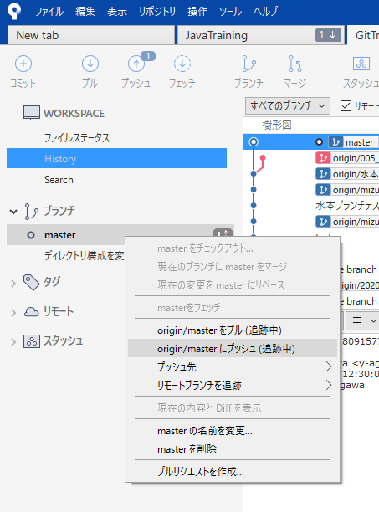
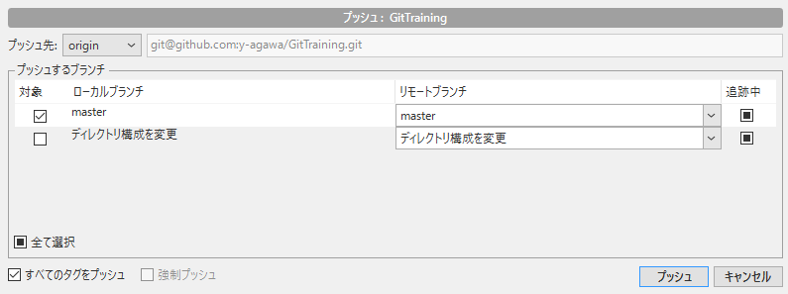
GitHubへのpush方法サンプル

概要
①ブランチを作成
②pushしたいファイル／ディレクトリを新規作成／修正／削除
③インデックスに追加
④コミット
⑤masterをチェックアウト
⑥プッシュ

①ブランチを作成
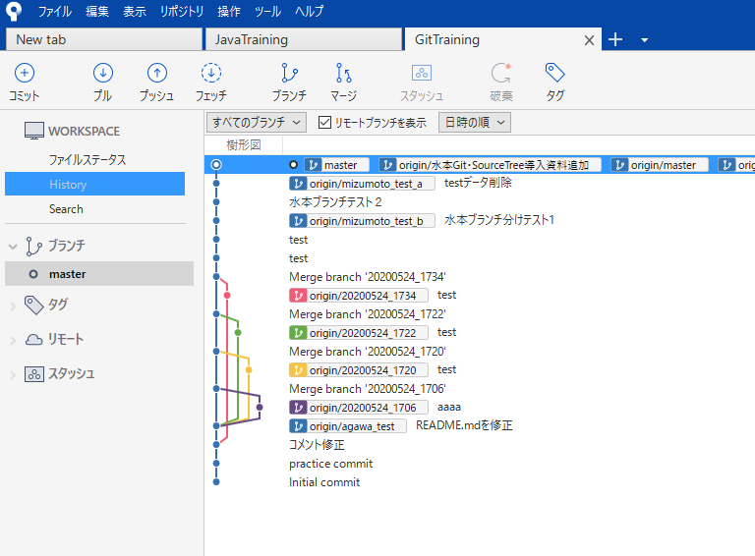

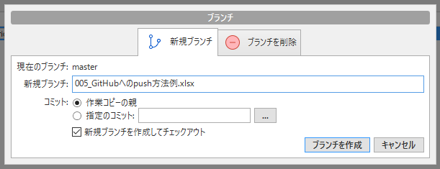

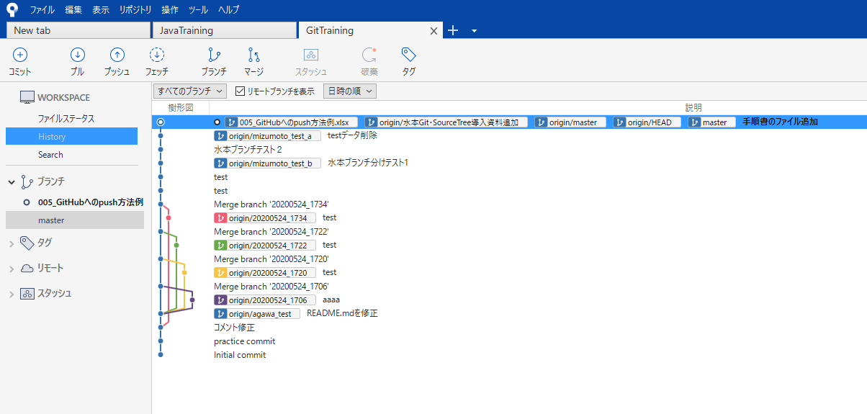

今作成したブランチ

②pushしたいファイルを新規作成／修正／削除
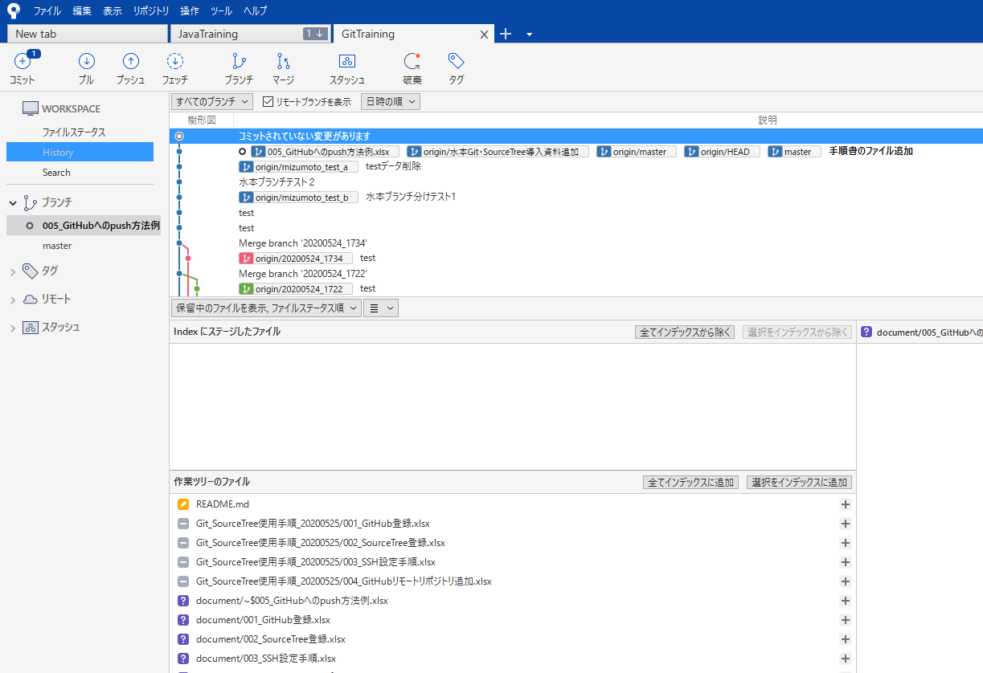

作業によって発生した差分

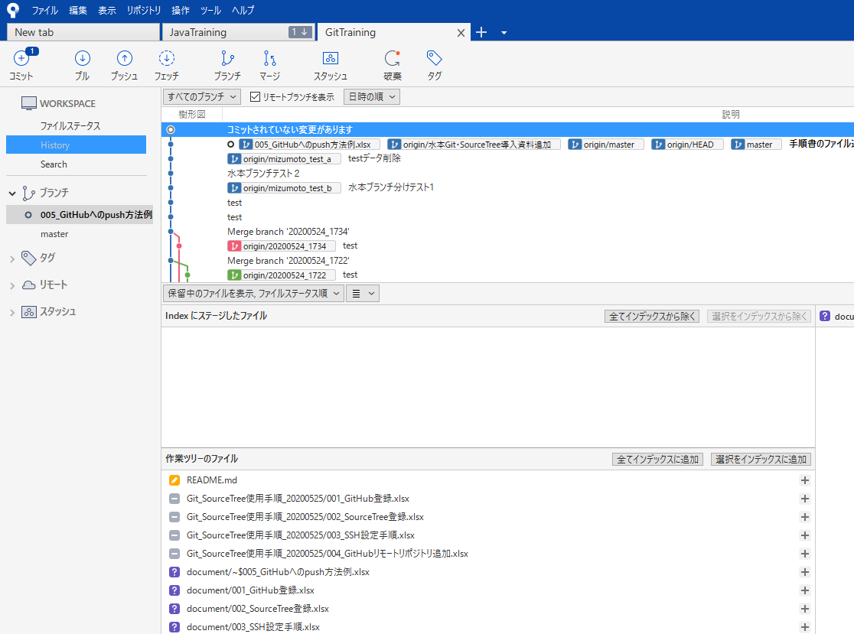
③インデックスに追加

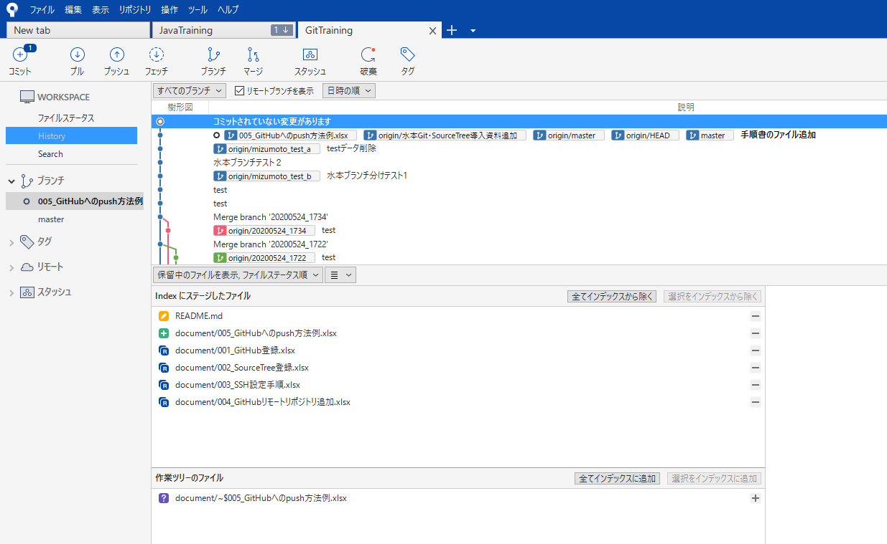

インデックスに追加されていることを確認

④コミット
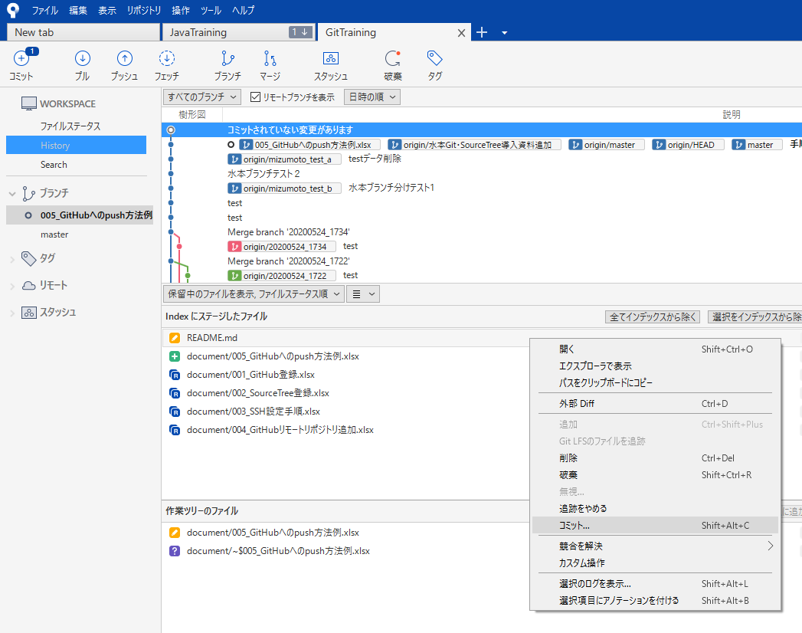

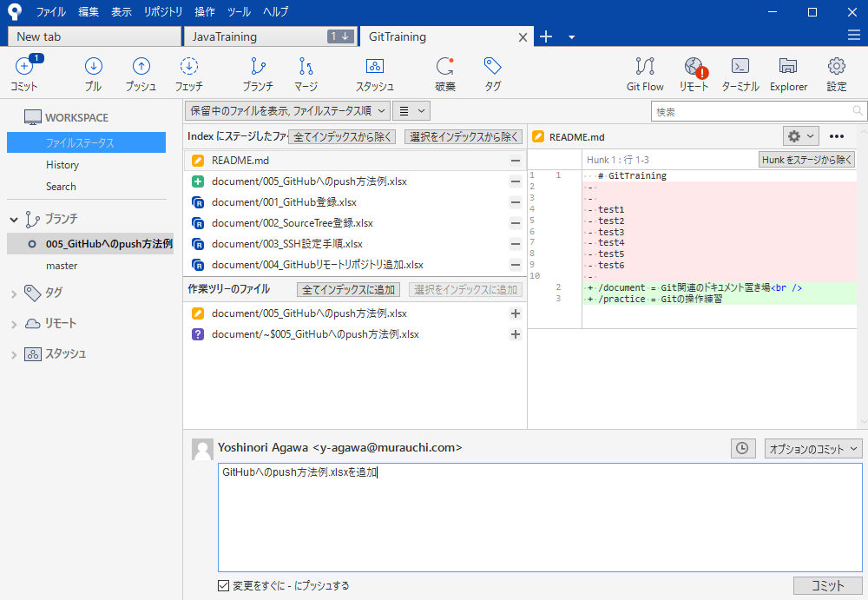

①

③
②

⑤masterをチェックアウト
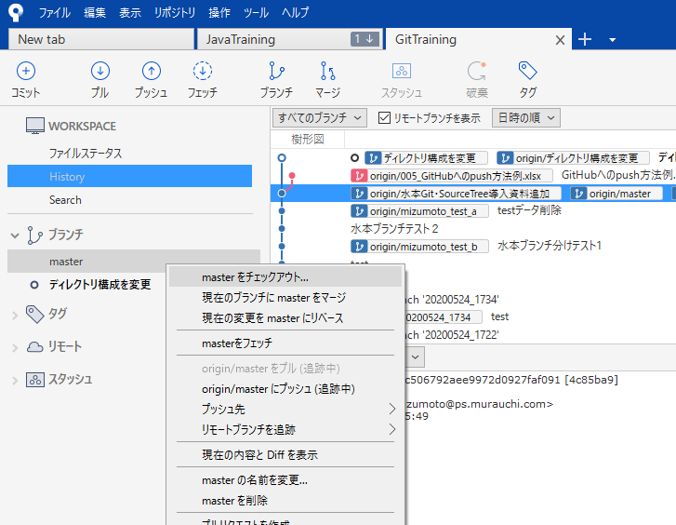

⑥push
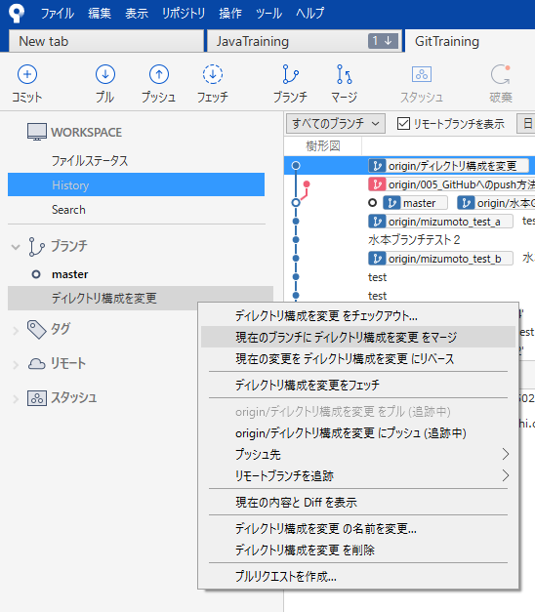

masterにマージしたいブランチを指定

